Feuil1
1. | Quel est le kilométrage annuel moyen prévu pour ce véhicule? | Faire un choix

2. | Quelle est la distance parcourue par trajet/déplacement? | Faire un choix

3. | Quelles sont les conditions d’utilisation du véhicule?
 | La conduite en ville ou sur route ne nécessite pas un véhicule à quatre roues motrices par exemple. De même, si le véhicule sert majoritairement dans des conditions difficiles, la hauteur du véhicule ainsi que la robustesse du châssis seront à prendre en considération.
 | Régulière/ville | 0%
 | Régulière/Route et Autoroute | 0%
 | Hors route et utilisation légère | 0%
 | Hors route et utilisation intense | 0%
 | Transport de charge et utilisation légère | 0%
 | Transport de charge et utilisation rigoureuse | 0%
 | Total | 0%

4. | Quelle est la période de l’année où le véhicule sera plus utilisé?
 | La saison peut avoir une incidence sur la durée de vie des batteries des véhicules électriques ou hybrides rechargeables
 | Printemps (21 mars au 20 juin) | 0%
 | Été (21 juin au 20 septembre) | 0%
 | Automne (21 septembre au 20 décembre) | 0%
 | Hiver (21 décembre au 20 mars) | 0%
 | Total | 0%

5. | Quels sont les pourcentages prévus du temps d’utilisation où des passagers seront présents?
 | Le nombre de passagers influence notamment l’espace requis dans l’habitacle.
 | 1 conducteur + 0 passager | 0%
 | 1 conducteur + 1 passager | 0%
 | 1 conducteur + 2 passagers | 0%
 | 1 conducteur + 3 passagers | 0%
 | 1 conducteur + 4 passagers ou plus | 0%
 | Total | 0%

6. | Quels sont les pourcentages prévus du temps d’utilisation où le véhicule (camionnette, VUS, fourgonnette) aura à transporter les charges suivantes?
 | Il est important de connaître la capacité de chargement nécessaire, car certains véhicules ne peuvent transporter de lourdes charges.
 | Aucune | 0%
 | 1 à 150 kg | 0%
 | 151 à 500 kg | 0%
 | 501 à 1000 kg | 0%
 | 1001 à 1500 kg | 0%
 | 1501 à 2000 kg | 0%
 | 2001 à 2500 kg | 0%
 | 2501 à 2500 kg | 0%
 | supérieure à 2500 kg | 0%
 | Total | 0%

7. | Si vous transportez des charges, quelles sont les dimensions moyennes?
 | L’information recherchée est la dimension moyenne. Pour toute dimension exceptionnelle, il est recommandé de louer à court terme.
 | La dimension en m2 | -
 | Le volume en m3
 | La masse en kg

8. | Si vous transportez des charges, ces charges doivent‐elles nécessiter les protections suivantes?
 | Aucune : le matériel n'a pas à être protégé de la pluie ou de la neige. | Faire un choix
 | À l'abri des intempéries : le matériel nécessite d'être protégé de la pluie et de la neige, mais n'a pas besoin d'être à une température contrôlée. | Faire un choix
 | À l'abri des intempéries avec température ambiante constante : le matériel nécessite d'être protégé de la pluie et de la neige et a besoin d'être à une température contrôlée. | Faire un choix

9. | Quels sont les pourcentages prévus du temps d’utilisation où le véhicule aura à remorquer les charges suivantes?
 | Il faut s’assurer que le véhicule choisi aura la puissance de remorquage requise.
 | Aucune charge | 0%
 | 1500 kg ou moins | 0%
 | 1501 à 2500 kg | 0%
 | 2501 à 3500 kg | 0%
 | 3501 à 4500 kg | 0%
 | 4501 à 5500 kg | 0%
 | Plus de 5500 kg | 0%
 | Total | 0%

10. | Énoncez les caractéristiques et les options recherchées selon le cahier de charge (cabine allongée, charge utile, traction 4x4, capacité de remorquage, cylindrée, etc.) et justifiez votre demande.

11. | Suite à la caractérisation des besoins, avez‐vous envisagé d’autres options que l’achat d’un véhicule, soit la location à court terme, le partage des véhicules entre les directions d’une même unité administrative, le transport en commun ou autre? Justifiez votre réponse.
 | Nous vous suggérons de faire votre choix de véhicule en considérant tous vos besoins et de rechercher la catégorie de véhicule disponible qui a la plus petite consommation de carburant. Ce choix devrait être économique et rentable au fil des années.

12. | Veuillez identifier le véhicule qui répond à vos besoins réguliers à partir de la synthèse des spécifications des véhicules automobiles de la Direction générale des acquisitions, Édition 2014.

 | Selon les réponses du questionnaire
 | Est-ce qu'un véhicule électrique peut répondre à vos besoins? | Non
 | Est-ce qu'un véhicule hybride branchable peut répondre à vos besoins? | Non

 | Véhicules électriques
 | 1 L'autonomie électrique dépend de plusieurs facteurs dont les habitudes de conduite et de recharge, la vitesse, les conditions routières, la météo, la température et l'âge de la batterie. L'hiver, l'autonomie électrique baisse d'environ 40%.
 | Mitsubishi i-Miev | Faire un choix
 | Autonomie électrique1 (km) | 100
 | Autonomie totale (km) | 100
 | Batterie (kWh) | 16
 | Nombre de passagers | 4
 | Temps de recharge 110 V (h) | 22
 | Temps de recharge sur une borne de recharge 240 V (h) | 7
 | Nissan Leaf SL | Faire un choix
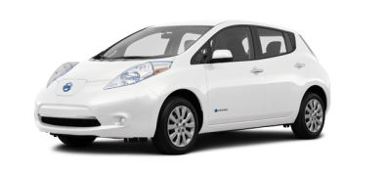
 | Autonomie électrique1 (km) | 172
 | Autonomie totale (km) | 172
 | Batterie (kWh) | 30
 | Nombre de passagers | 5
 | Temps de recharge 110 V (h) | 27
 | Temps de recharge sur une borne de recharge 240 V (h) | 5
 | Ford Focus | Faire un choix
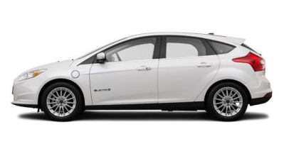
 | Autonomie électrique1 (km) | 122
 | Autonomie totale (km) | 122
 | Batterie (kWh) | 23
 | Nombre de passagers | 5
 | Temps de recharge 110 V (h) | 20
 | Temps de recharge sur une borne de recharge 240 V (h) | 4

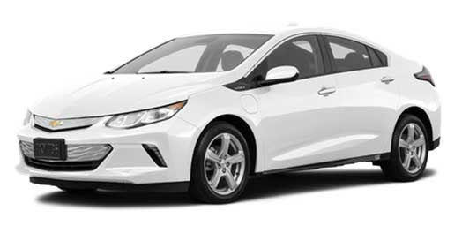
 | Véhicules hybrides branchables
 | Chevrolet Volt | Faire un choix
 | Autonomie électrique1 (km) | 85
 | Autonomie totale (km) | 500
 | Batterie (kWh) | 18.4
 | Nombre de passagers | 4
 | Temps de recharge 110 V (h) | 13 à 19
 | Temps de recharge sur une borne de recharge 240 V (h) | 4.5
 | Mitsubishi Outlander PHEV | Faire un choix
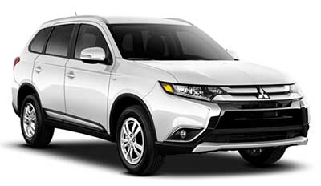
 | Autonomie électrique1 (km) | 50
 | Autonomie totale (km) | 650
 | Batterie (kWh) | 12
 | Nombre de passagers | 5
 | Temps de recharge 110 V (h) | 6.5
 | Temps de recharge sur une borne de recharge 240 V (h) | 4
 | Ford Fusion hybride branchable | Faire un choix
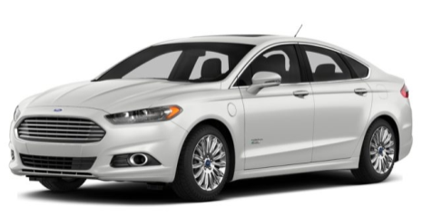
 | Autonomie électrique1 (km) | 32
 | Autonomie totale (km) | 997
 | Batterie (kWh) | 7.6
 | Nombre de passagers | 5
 | Temps de recharge 110 V (h) | 7
 | Temps de recharge sur une borne de recharge 240 V (h) | 2.5
 | Ford C-MAX hybride branchable | Faire un choix
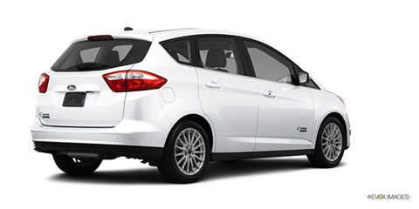
 | Autonomie électrique1 (km) | 32
 | Autonomie totale (km) | 997
 | Batterie (kWh) | 7.6
 | Nombre de passagers | 5
 | Temps de recharge 110 V (h) | 7
 | Temps de recharge sur une borne de recharge 240 V (h) | 2.5

